关系图
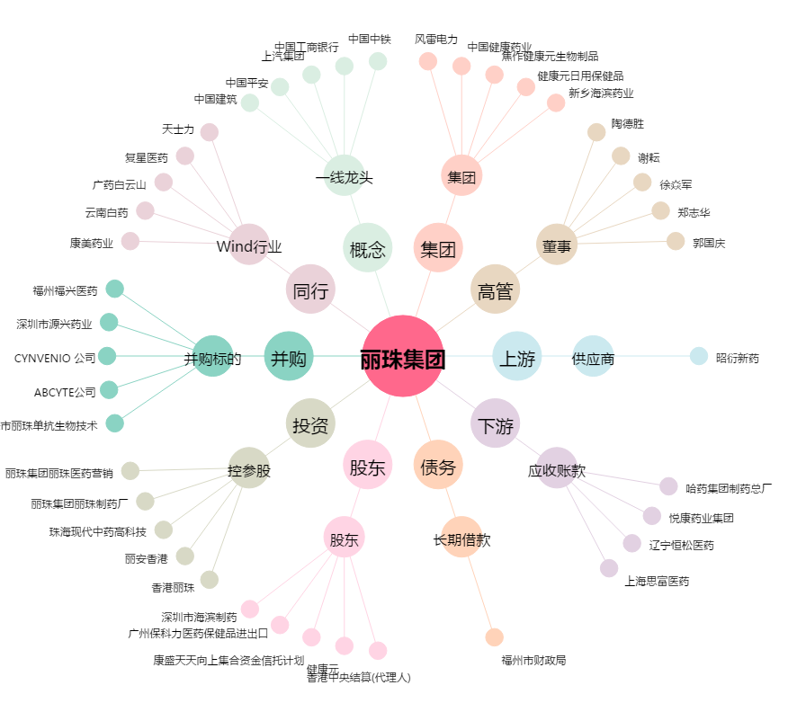
丽珠集团[000513.SZ] - 关系概览图

